Data ve Notasyon
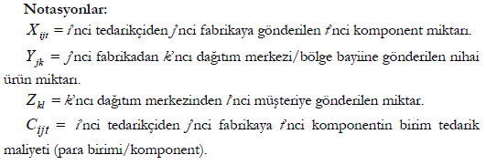

P= | 4
D= | 4

Tablo 1. Birinci aşama birim taşıma maliyetleri (tedarikçilerden fabrikalara). |  |  |  |  |  |  | Tablo 4. Tedarikçilerin komponent bazında kapasiteleri.
Cijt |  | FABRİKALAR( j ) |  |  |  |  | ait | KOMPONENT(t)
TEDARİKÇİLER(i) | KOMPENENTLER(t) | 1 | 2 | 3 | 4 | 5 | TEDARİKÇİ(i) | 1 | 2 | 3
1 | 1 | 5 | 6 | 5 | 7 | 4 | 1 | 1200 | 650 | 1750
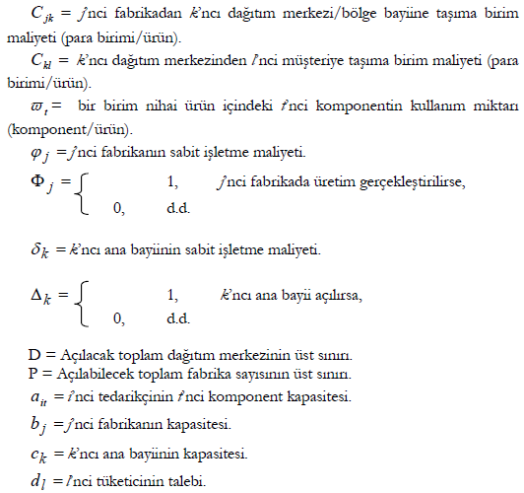
 | 2 | 4 | 6 | 3 | 6 | 5 | 2 | 1350 | 730 | 2350
 | 3 | 5 | 7 | 4 | 7 | 7 | 3 | 880 | 490 | 1175
2 | 1 | 3 | 5 | 6 | 8 | 5
 | 2 | 6 | 7 | 5 | 6 | 8 | Tablo 5. Fabrikaların üretim kapasiteleri ve sabit maliyetleri.
 | 3 | 5 | 4 | 5 | 4 | 5 | FABRİKALAR( j ) | KAPASİTE (bj) | SABİT MALİYET (jj)
3 | 1 | 8 | 6 | 3 | 5 | 7 | 1 | 400 | 1800
 | 2 | 7 | 5 | 3 | 7 | 4 | 2 | 550 | 900
 | 3 | 4 | 6 | 3 | 4 | 6 | 3 | 490 | 2100
 |  |  |  |  |  |  | 4 | 300 | 1100
 | Tablo 2. İkinci aşama birim taşıma maliyetleri (fabrikalardan dağıtım merkezlerine). |  |  |  |  |  | 5 | 500 | 900
 | Cjk | DAĞITIM MERKEZLERİ(k)
 | FABRİKALAR( j ) | 1 | 2 | 3 | 4 | 5 | Tablo 6. Dağıtım merkezlerinin dağıtım kapasiteleri ve sabit maliyetleri.
 | 1 | 5 | 8 | 5 | 8 | 5 | DAĞITIM MERKEZİ(k) | KAPASİTE (ck) | SABİT MALİYET (dk)
 | 2 | 8 | 7 | 8 | 6 | 8 | 1 | 530 | 1000
 | 3 | 4 | 7 | 4 | 5 | 4 | 2 | 590 | 900
 | 4 | 3 | 5 | 3 | 5 | 3 | 3 | 400 | 1600
 | 5 | 5 | 6 | 6 | 8 | 3 | 4 | 370 | 1500
 |  |  |  |  |  |  | 5 | 580 | 1400
 | Tablo 3. Üçüncü aşama birim taşıma maliyetleri (dağıtım merkezlerinden müşterilere).
 | Ckl | MÜŞTERİLER(l) |  |  |  |  | Tablo 7. Nihai ürüne olan müşteri talebi.
 | DAĞITIM MERKEZLERİ(k) | 1 | 2 | 3 | 4 |  | MÜŞTERİ(l) | TALEP (dl)
 | 1 | 7 | 4 | 5 | 6 |  | 1 | 460
 | 2 | 5 | 4 | 6 | 7 |  | 2 | 330
 | 3 | 7 | 5 | 3 | 6 |  | 3 | 450
 | 4 | 3 | 5 | 6 | 4 |  | 4 | 200
 | 5 | 4 | 6 | 5 | 7

Tedarik Zinciri Yönetimi
TEDARİK ZİNCİRİ YÖNETİMİ YETKİLİLERİ

